exemple formulaire
Ajout d'un batiment
Adresse | 9 rue de l'équipée | Adresse | 9 rue de l'équipée
N° Médiapost
Ville | Ribemont | Ville | Ribemont
Nombre de prise pour Particulier | 1 | Nombre de prise GP | 1
Nombre de prise pour Profesionnel | 0 | Nombre de prise Pro | 0
Type d'adduction (optionnel) | Aero Souterrain | Type d'adduction (optionnel)
Indiquer votre maison via le site eligibilté NATHD
=> https://nathd.fr/eligibilite
Situation | 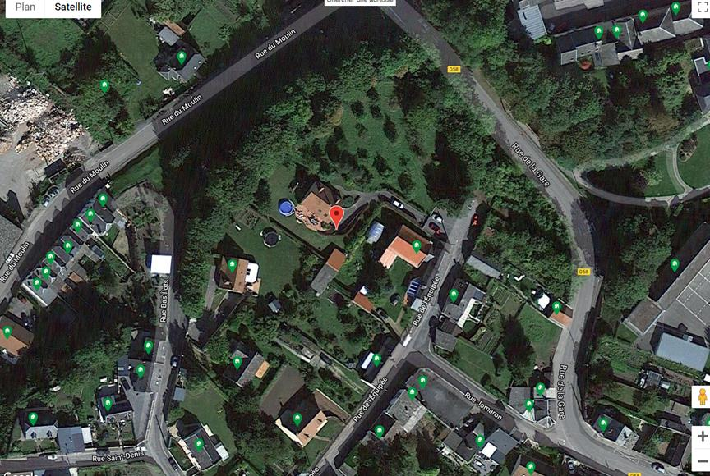 | Situation | 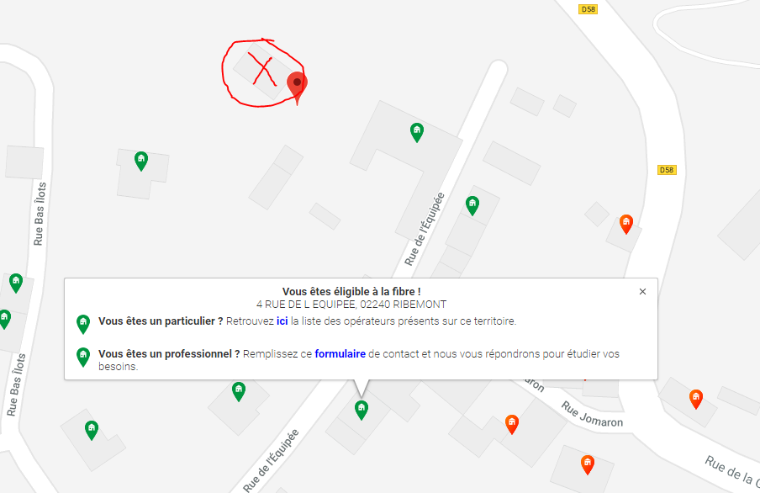
Indiquer votre maison via le site eligibilté NATHD
=> https://nathd.fr/eligibilite

